关系图
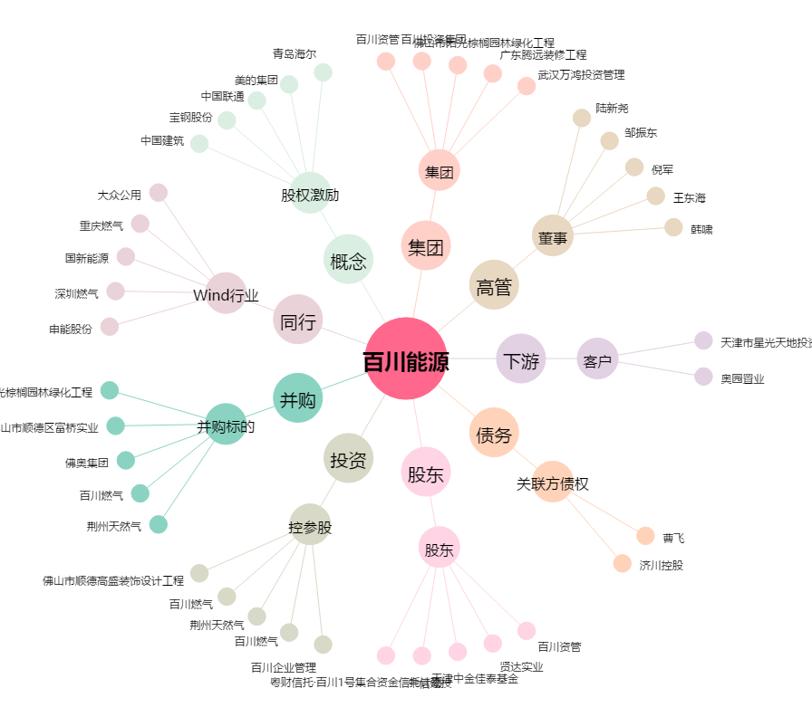
百川能源[600681.SH] - 关系概览图

